Worksheet
Image | Sku | Name | Whs price -50% | Retail price | 35 1/2 | 36 | 37 | 37 1/2 | 38 | 39 | 39 1/2 | 40 | 41 | 41 1/2 | 42 | 42 1/2 | 43 | 44 | 44 1/2 | 45 | 46 | 47 | Total
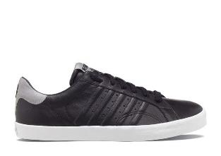 | 03625-061 | K-Swiss - Belmont P - Zwart/Reflective | € 23.74 | € 94.95 |  |  |  |  |  |  | 2 | 3 | 20 |  | 54 | 5 | 99 | 21 | 88 | 4 | 20 |  | 316
 | 03941-173 | K-Swiss - Arvee 1.5 - Wit | € 22.49 | € 89.95 |  |  |  |  |  |  | 9 | 2 | 33 |  | 15 |  | 44 |  | 66 |  | 1 |  | 170
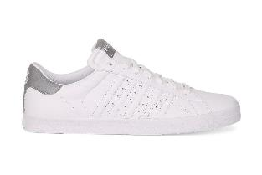 | 03625-166 | K-Swiss - Belmont P - Wit/Reflective | € 23.74 | € 94.95 |  |  |  |  |  |  |  |  |  |  | 25 |  | 35 |  | 86 |  | 18 |  | 164
 | 03384-054 | K-Swiss - Washburn P - Grijs | € 24.99 | € 99.95 |  |  |  |  |  |  | 4 |  | 11 |  | 28 |  | 29 |  | 50 |  |  |  | 122
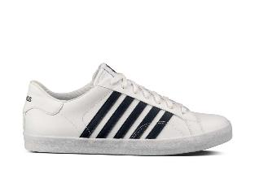 | 03324-109 | K-Swiss - Belmont - Wit/Navy | € 19.99 | € 79.95 |  |  |  |  |  |  |  |  |  |  |  |  |  |  | 71 |  |  |  | 71
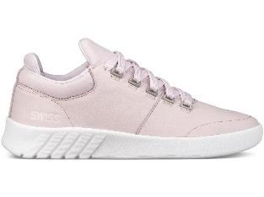 | 95470-520 | K-Swiss - Aero Trainer - Roze | € 22.49 | € 89.95 | 2 | 3 | 8 | 2 | 6 | 7 | 9 | 11 | 5 | 4 | 6 |  |  |  |  |  |  |  | 63
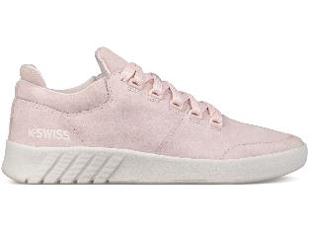 | 95617-630 | K-Swiss - Aero Trainer Sde - Roze | € 22.49 | € 89.95 | 6 | 2 | 8 | 1 | 12 | 8 | 4 | 5 | 5 | 5 | 6 |  |  |  |  |  |  |  | 62
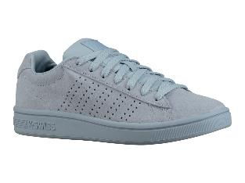 | 95795-476 | K-Swiss - Court Casper Sde - Blauw | € 14.99 | € 59.95 |  | 2 | 3 | 3 | 16 | 6 | 9 | 4 | 4 | 5 | 2 |  |  |  |  |  |  |  | 54
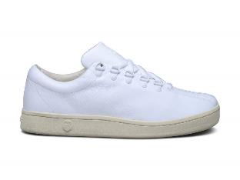 | 03795-124 | K-Swiss - Classic 88 Neu Lux | € 29.99 | € 119.95 |  |  |  |  |  |  | 3 |  | 3 | 3 | 6 | 11 | 8 | 3 | 6 |  |  |  | 43
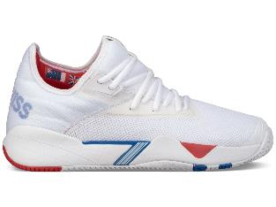 | 05647-108 | K-Swiss - Si-2018 - Wit | € 27.49 | € 109.95 |  |  |  |  |  |  |  |  | 8 |  | 6 |  | 1 | 6 | 11 |  | 10 |  | 42
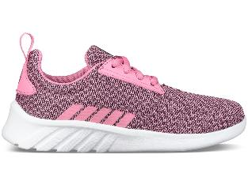 | 85618-660 | K-Swiss - Aeronaut - Roze | € 14.99 | € 59.95 | 9 | 4 | 10 |  | 8 | 5 |  | 1 |  |  |  |  |  |  |  |  |  |  | 37
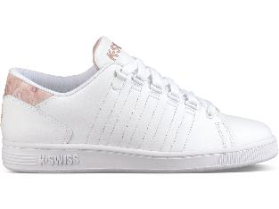 | 95398-198 | K-Swiss - Lozan Iii Tt - Wit | € 22.49 | € 89.95 |  |  |  | 14 |  |  | 5 |  |  | 17 |  |  |  |  |  |  |  |  | 36
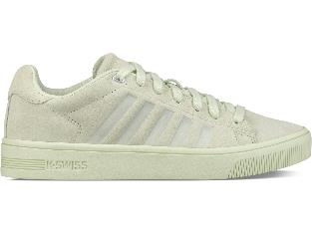 | 95610-352 | K-Swiss - Court Frasco Sde - Beige | € 19.99 | € 79.95 | 1 | 2 | 3 | 1 | 6 | 6 | 8 |  | 5 | 3 |  |  |  |  |  |  |  |  | 35
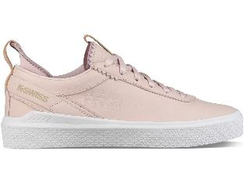 | 95630-633 | K-Swiss - Dani - Roze | € 22.49 | € 89.95 |  | 2 |  | 7 | 10 | 1 | 3 | 6 | 4 | 2 |  |  |  |  |  |  |  |  | 35
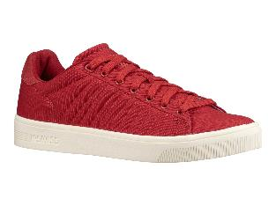 | 05796-651 | K-Swiss - Court Frasco Cvs - Rood | € 19.99 | € 79.95 |  |  |  |  |  |  | 10 | 3 |  | 4 | 1 |  | 4 | 3 | 2 | 2 | 3 | 2 | 34
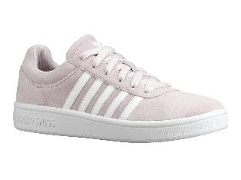 | 95676-643 | K-Swiss - Court Cheswick Sde - Roze | € 14.99 | € 59.95 | 5 | 3 |  | 10 | 2 | 5 | 2 |  |  | 4 |  |  |  |  |  |  |  |  | 31
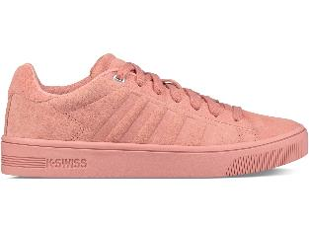 | 95610-663 | K-Swiss - Court Frasco Sde - Roze | € 19.99 | € 79.95 | 5 | 2 |  | 2 | 4 | 7 | 3 | 1 | 2 | 2 | 1 |  |  |  |  |  |  |  | 29
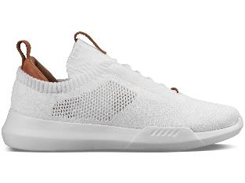 | 05578-103 | K-Swiss - Gen-K Icon Knit - Wit | € 27.49 | € 109.95 |  |  |  |  |  |  |  |  |  |  |  |  |  |  |  | 27 |  | 2 | 29
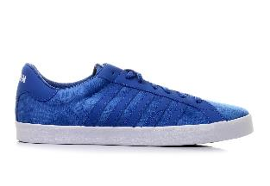 | 03737-477 | K-Swiss - Belmont Camo | € 17.49 | € 69.95 |  |  |  |  |  |  | 6 |  | 5 |  |  |  |  |  | 17 |  |  |  | 28
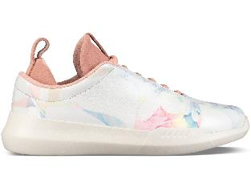 | 95577-629 | K-Swiss - Gen-K Icon - Roze | € 27.49 | € 109.95 |  | 5 | 5 |  | 4 | 4 |  | 2 | 4 |  | 4 |  |  |  |  |  |  |  | 28
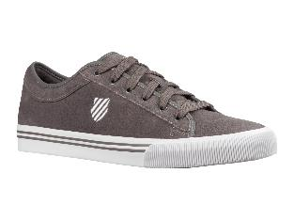 | 75451-087 | K-Swiss - Bridgeport Ii Sde - Grijs | € 13.74 | € 54.95 |  |  |  |  |  |  |  |  |  |  |  |  |  |  | 28 |  |  |  | 28
 | 03323-109 | K-Swiss - Belmont - Wit/Navy | € 21.24 | € 84.95 |  |  |  |  |  |  |  |  |  |  |  |  |  |  | 26 |  |  |  | 26
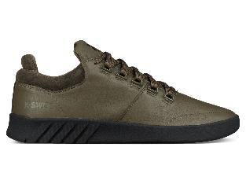 | 05605-312 | K-Swiss - Aero Trainer Se - Groen | € 22.49 | € 89.95 |  |  |  |  |  |  | 2 |  | 4 |  |  |  | 3 | 2 | 9 |  | 5 |  | 25
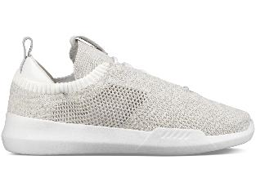 | 05578-222 | K-Swiss - Gen-K Icon Knit - Wit | € 27.49 | € 109.95 |  |  |  |  |  |  |  |  | 4 |  | 3 | 2 | 1 | 4 | 5 | 3 | 2 |  | 24
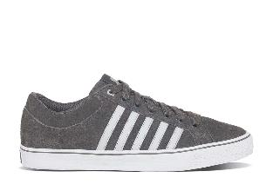 | 03095-073 | K-Swiss - Adcourt LA-SDE | € 19.99 | € 79.95 |  |  |  |  |  |  | 2 |  | 21 |  |  |  |  |  |  |  |  |  | 23
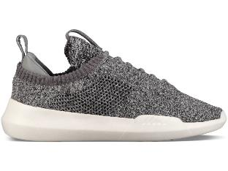 | 95578-055 | K-Swiss - Gen-K Icon Knit - Grijs | € 27.49 | € 109.95 |  | 5 | 4 |  |  | 2 | 7 | 2 |  |  | 3 |  |  |  |  |  |  |  | 23
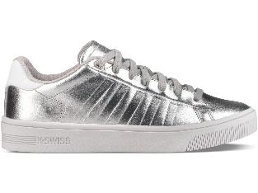 | 95453-045 | K-Swiss - Court Frasco - Zilver | € 19.99 | € 79.95 |  | 2 | 1 | 3 | 2 | 3 | 4 | 5 | 1 |  |  |  |  |  |  |  |  |  | 21
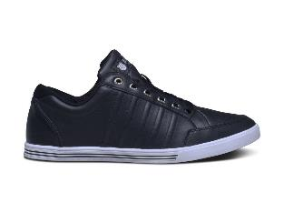 | 03785-002 | K-Swiss - Set Court | € 22.49 | € 89.95 |  |  |  |  |  |  |  | 20 |  |  |  |  |  |  |  |  |  |  | 20
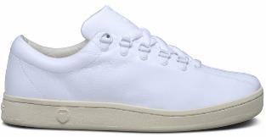 | 93795-124 | K-Swiss - Classic 88 Neu Lux | € 29.99 | € 119.95 | 6 |  |  |  |  |  | 9 |  | 2 | 3 |  |  |  |  |  |  |  |  | 20
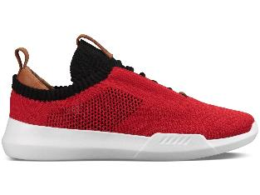 | 05578-614 | K-Swiss - Gen-K Icon Knit - Rood | € 27.49 | € 109.95 |  |  |  |  |  |  |  |  | 1 | 9 |  | 3 | 2 | 2 | 2 |  |  |  | 19
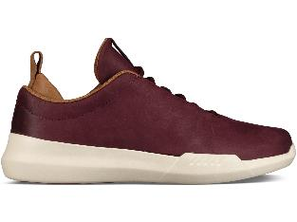 | 05661-635 | K-Swiss - Gen-K Icon P - Rood | € 27.49 | € 109.95 |  |  |  |  |  |  |  | 8 | 1 |  |  |  | 4 |  | 1 | 1 |  | 3 | 18
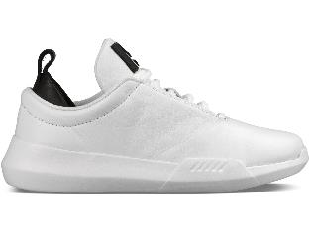 | 95577-102 | K-Swiss - Gen-K Icon - Wit | € 27.49 | € 109.95 |  | 1 | 2 | 1 | 3 | 3 | 1 | 3 | 1 | 1 | 1 |  |  |  |  |  |  |  | 17
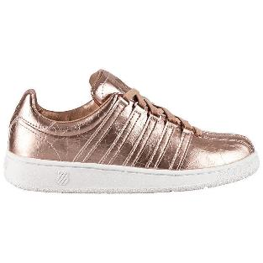 | 93744-282 | K-Swiss - Classic VN Aged Foil | € 22.49 | € 89.95 |  | 3 | 3 | 3 | 6 |  |  |  |  | 1 |  |  |  |  |  |  |  |  | 16
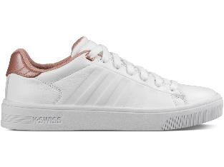 | 95453-180 | K-Swiss - Court Frasco - Wit | € 19.99 | € 79.95 | 16 |  |  |  |  |  |  |  |  |  |  |  |  |  |  |  |  |  | 16
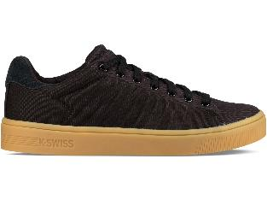 | 05796-226 | K-Swiss - Court Frasco Cvs - Zwart | € 19.99 | € 79.95 |  |  |  |  |  |  |  |  |  | 1 | 6 | 2 | 5 |  |  |  | 2 |  | 16
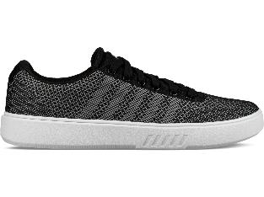 | 05794-924 | K-Swiss - Court Addison Nt - Zwart | € 17.49 | € 69.95 |  |  |  |  |  |  |  | 5 | 1 | 3 |  |  | 1 | 2 | 3 |  |  |  | 15
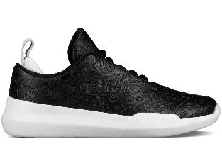 | 95577-028 | K-Swiss - Gen-K Icon - Zwart | € 27.49 | € 109.95 |  |  | 6 |  | 3 |  | 3 |  |  |  | 2 |  |  |  |  |  |  |  | 14
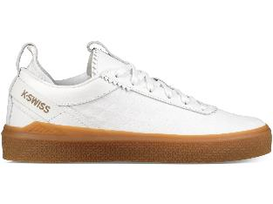 | 95797-151 | K-Swiss - Dani T - Wit | € 22.49 | € 89.95 | 4 | 3 |  |  |  |  | 2 | 1 |  | 4 |  |  |  |  |  |  |  |  | 14
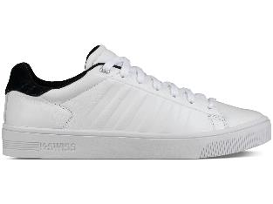 | 05453-133 | K-Swiss - Court Frasco - Wit | € 19.99 | € 79.95 |  |  |  |  |  |  | 10 |  |  |  |  |  |  |  |  |  |  | 3 | 13
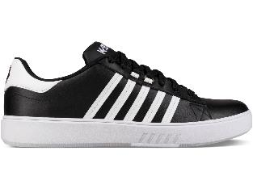 | 05643-002 | K-Swiss - Pershing Court Cmf - Zwart | € 16.24 | € 64.95 |  |  |  |  |  |  | 3 |  |  |  |  |  |  |  | 8 |  |  | 2 | 13
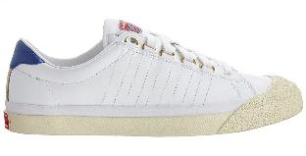 | 03779-954 | K-Swiss - Irvine 50th Anniversary | € 34.99 | € 139.95 |  |  |  |  |  |  | 1 | 7 |  | 4 |  |  |  |  |  |  |  |  | 12
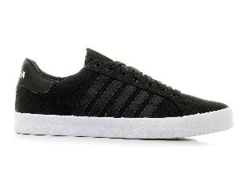 | 93325-002 | K-Swiss - Belmont | € 17.49 | € 69.95 | 6 |  |  | 5 |  |  |  |  |  |  |  |  |  |  |  |  |  |  | 11
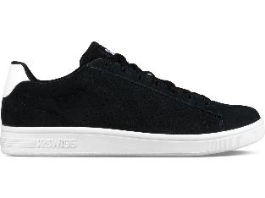 | 05795-002 | K-Swiss - Court Casper Sde - Zwart | € 14.99 | € 59.95 |  |  |  |  |  |  | 9 | 2 |  |  |  |  |  |  |  |  |  |  | 11
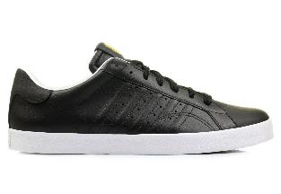 | 03323-064 | K-Swiss - Belmont | € 18.74 | € 74.95 |  |  |  |  |  |  | 1 |  |  |  |  |  |  |  | 9 |  |  |  | 10
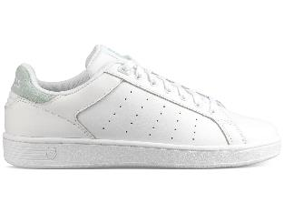 | 95353-181 | K-Swiss - Clean Court Cmf - Wit | € 17.49 | € 69.95 |  | 5 | 4 |  |  |  |  |  |  |  | 1 |  |  |  |  |  |  |  | 10
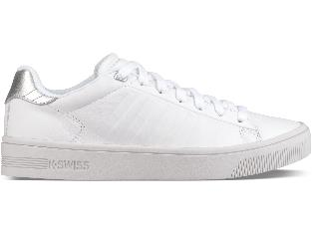 | 95453-199 | K-Swiss - Court Frasco - Wit | € 19.99 | € 79.95 | 9 |  |  |  |  |  |  |  |  |  | 1 |  |  |  |  |  |  |  | 10
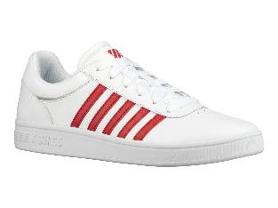 | 05585-164 | K-Swiss - Court Cheswick - Wit | € 14.99 | € 59.95 |  |  |  |  |  |  | 10 |  |  |  |  |  |  |  |  |  |  |  | 10
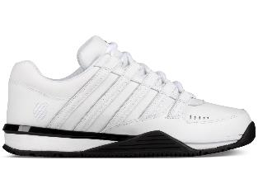 | 05444-102 | K-Swiss - Baxter Sp - Wit | € 19.99 | € 79.95 |  |  |  |  |  |  | 4 |  |  |  | 4 |  |  |  |  |  |  | 1 | 9
 | 02453-213 | K-Swiss - Arvee 1.5 | € 22.49 | € 89.95 |  |  |  |  |  |  |  | 8 |  |  |  |  |  |  |  |  |  |  | 8
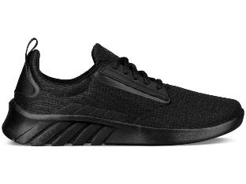 | 05618-001 | K-Swiss - Aeronaut - Zwart | € 14.99 | € 59.95 |  |  |  |  |  |  |  |  |  |  |  |  | 1 |  | 7 |  |  |  | 8
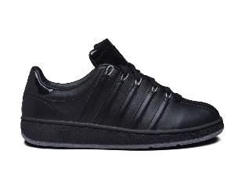 | 03344-081 | K-Swiss - Classic VN P - Zwart | € 22.49 | € 89.95 |  |  |  |  |  |  |  |  |  |  |  |  |  |  | 7 |  |  |  | 7
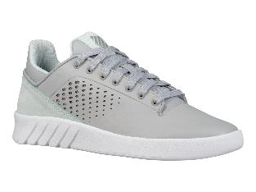 | 95641-067 | K-Swiss - Nova Court - Grijs | € 16.24 | € 64.95 |  | 1 | 1 |  | 1 |  |  |  |  | 4 |  |  |  |  |  |  |  |  | 7
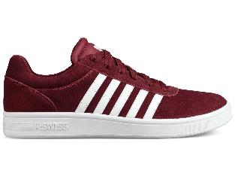 | 05676-620 | K-Swiss - Court Cheswick Sde - Rood | € 14.99 | € 59.95 |  |  |  |  |  |  | 5 | 2 |  |  |  |  |  |  |  |  |  |  | 7
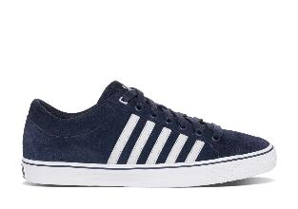 | 03095-435 | K-Swiss - Adcourt LA-SDE | € 19.99 | € 79.95 |  |  |  |  |  |  | 6 |  |  |  |  |  |  |  |  |  |  |  | 6
 | 03761-002 | K-Swiss - Dr Cinch Lo Lthr | € 24.99 | € 99.95 |  |  |  |  |  |  | 1 |  | 2 |  |  |  |  |  |  |  | 3 |  | 6
 | 05453-311 | K-Swiss - Court Frasco - Groen | € 19.99 | € 79.95 |  |  |  |  |  |  |  | 2 |  |  | 1 |  |  |  |  |  |  | 3 | 6
 | 05577-072 | K-Swiss - Gen-K Icon - Blauw | € 27.49 | € 109.95 |  |  |  |  |  |  | 1 |  | 1 | 1 |  | 1 |  | 1 | 1 |  |  |  | 6
 | 05577-401 | K-Swiss - Gen-K Icon - Blauw | € 27.49 | € 109.95 |  |  |  |  |  |  | 1 |  | 1 | 1 | 1 | 1 |  |  | 1 |  |  |  | 6
 | 02453-236 | K-Swiss - Arvee 1.5 | € 22.49 | € 89.95 |  |  |  |  |  |  | 2 | 2 |  |  |  |  |  |  |  |  |  |  | 4
 | 95353-153 | K-Swiss - Clean Court Cmf - Wit | € 17.49 | € 69.95 |  | 2 |  |  |  |  |  |  |  |  | 2 |  |  |  |  |  |  |  | 4
 | 95377-035 | K-Swiss - Novo Demi - Zwart | € 32.49 | € 129.95 |  |  |  | 1 |  |  | 1 |  | 2 |  |  |  |  |  |  |  |  |  | 4
 | 95453-520 | K-Swiss - Court Frasco - Roze | € 19.99 | € 79.95 |  |  |  | 1 |  |  | 2 |  |  | 1 |  |  |  |  |  |  |  |  | 4
 | 95610-223 | K-Swiss - Court Frasco Sde - Beige | € 19.99 | € 79.95 | 4 |  |  |  |  |  |  |  |  |  |  |  |  |  |  |  |  |  | 4
 | 05057-012 | K-Swiss - Hoke P Cmf - Zwart | € 14.99 | € 59.95 |  |  |  |  |  |  | 4 |  |  |  |  |  |  |  |  |  |  |  | 4
 | 03522-401 | K-Swiss - Washburn SDE - Navy/Wit | € 24.99 | € 99.95 |  |  |  |  |  |  |  |  |  |  |  |  |  |  | 3 |  |  |  | 3
 | 95353-182 | K-Swiss - Clean Court Cmf - Wit | € 17.49 | € 69.95 |  | 2 |  |  | 1 |  |  |  |  |  |  |  |  |  |  |  |  |  | 3
 | 05081-001 | K-Swiss - Norfolk - Zwart | € 31.24 | € 124.95 |  |  |  |  |  |  |  |  |  |  | 2 |  |  | 1 |  |  |  |  | 3
 | 05081-219 | K-Swiss - Norfolk - Bruin | € 31.24 | € 124.95 |  |  |  |  |  |  |  |  |  |  |  |  |  |  |  | 1 |  | 2 | 3
 | 05578-636 | K-Swiss - Gen-K Icon Knit - Rood | € 27.49 | € 109.95 |  |  |  |  |  |  |  |  | 1 | 1 | 1 |  |  |  |  |  |  |  | 3
 | 05632-043 | K-Swiss - Donovan - Grijs | € 22.49 | € 89.95 |  |  |  |  |  |  |  |  | 3 |  |  |  |  |  |  |  |  |  | 3
 | 85618-001 | K-Swiss - Aeronaut - Zwart | € 14.99 | € 59.95 | 2 |  | 1 |  |  |  |  |  |  |  |  |  |  |  |  |  |  |  | 3
 | 03343-030 | K-Swiss - Classic VN | € 22.49 | € 89.95 |  |  |  |  |  |  | 2 |  |  |  |  |  |  |  |  |  |  |  | 2
 | 95353-115 | K-Swiss - Clean Court Cmf - Wit | € 17.49 | € 69.95 | 2 |  |  |  |  |  |  |  |  |  |  |  |  |  |  |  |  |  | 2
 | 95353-134 | K-Swiss - Clean Court Cmf - Wit | € 17.49 | € 69.95 |  |  |  | 1 |  |  | 1 |  |  |  |  |  |  |  |  |  |  |  | 2
 | 05080-116 | K-Swiss - Rinzler Trainer - Wit | € 24.99 | € 99.95 |  |  |  |  |  |  | 2 |  |  |  |  |  |  |  |  |  |  |  | 2
 | 05444-002 | K-Swiss - Baxter Sp - Zwart | € 19.99 | € 79.95 |  |  |  |  |  |  | 2 |  |  |  |  |  |  |  |  |  |  |  | 2
 | 05470-089 | K-Swiss - Aero Trainer - Blauw | € 22.49 | € 89.95 |  |  |  |  |  |  | 2 |  |  |  |  |  |  |  |  |  |  |  | 2
 | 05605-042 | K-Swiss - Aero Trainer Se - Zwart | € 22.49 | € 89.95 |  |  |  |  |  |  |  |  |  |  |  |  |  |  |  |  |  | 2 | 2
 | 02453-020 | K-Swiss - Arvee 1.5 | € 24.99 | € 99.95 |  |  |  |  |  |  | 1 |  |  |  |  |  |  |  |  |  |  |  | 1
 | 03325-130 | K-Swiss - Belmont So T | € 19.99 | € 79.95 |  |  |  |  |  |  | 1 |  |  |  |  |  |  |  |  |  |  |  | 1
 | 03939-193 | K-Swiss - Arvee 1.5 Fade | € 22.49 | € 89.95 |  |  |  |  |  |  | 1 |  |  |  |  |  |  |  |  |  |  |  | 1
 | 95472-982 | K-Swiss - Aero Trainer T - Roze | € 22.49 | € 89.95 |  |  |  |  | 1 |  |  |  |  |  |  |  |  |  |  |  |  |  | 1
 | 95618-539 | K-Swiss - Aeronaut - Roze | € 14.99 | € 59.95 |  |  |  |  |  |  |  |  |  | 1 |  |  |  |  |  |  |  |  | 1
 | 05633-002 | K-Swiss - Donovan Wvn - Zwart | € 22.49 | € 89.95 |  |  |  |  |  |  |  |  |  |  |  |  |  |  |  |  |  | 1 | 1
 |  |  |  |  |  |  |  |  |  |  |  |  |  |  |  |  |  |  |  |  |  |  | 2025

